シート1
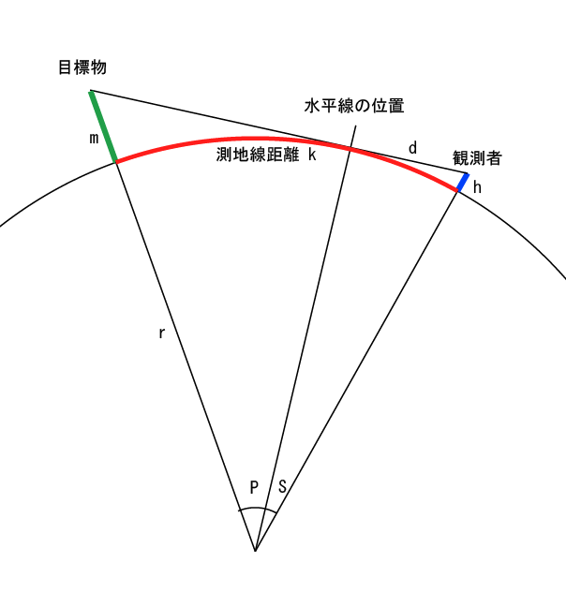
子午線長 M | 40000000
k: 対象物の距離 | 200000
h : 観測者の高さ | 91.5
r : 地球の半径 | 6378000
屈折率 | 0.06

d : 見通し距離(水平線の距離) | 36213.89393
= (1+屈折率) * sqrt(h^2 + 2hr)
S : 観測者から見通し距離までの角度 | 0.325318436
= atan(d/r)
P : 対象までの角度 | 1.474681564
= k/M * 360 - S
m : 対象物が見える高さ | 1993.516252
= (r/cos(P)-r) / (1+屈折率)

